Sheet1
 | 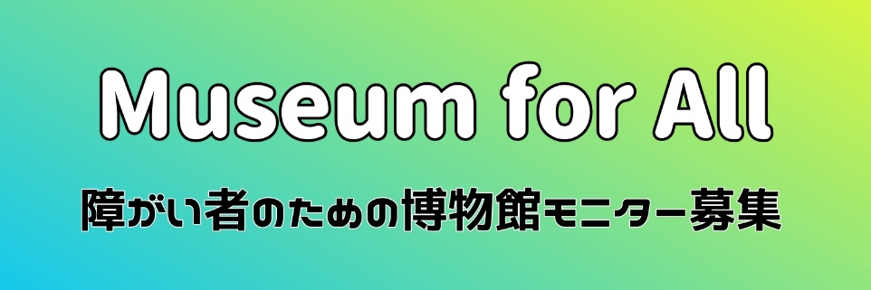
Museum for All 参加者名簿
 | お名前 | 年齢 | 障害者手帳等の有無 | 引率・介助者 | 備考
例 | 歴博 花子 | 50 | ● |  | 手話
1
2
3
4
5
6
7
8
9
10
11
12
13
14
15
16
17
18
19
20
21
22
23
24
25
26
27
28
29
30

 | ※足りない場合は行を追加してください。
 | ※「障害者手帳等の有無」と「引率・介助者」は選択式になっています。
 | ※「備考」には配慮が必要な場合や伝えておきたいことがあればご記入ください。

